清单
 | 采购需求详细清单
序号 | 货物名称 | 尺寸要求（单位mm) | 技术及材质要求 |  |  |  | 参考图片 | 单位
1 | 展示板 | 3500*1000 | 铝合金型材边框，厚度≥1.5mm，内嵌软木板，外包绒布 |  |  |  | 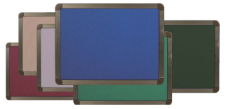 | 块
2 | 讲桌 | 900*（700-1270）*960mm | 1.讲台外形尺寸（左侧批改台拉开）：长（900+600）*宽700*高960（mm） 讲台外形尺寸（左侧批改台收回）：长（900+90）*宽700*高960（mm） 上柜尺寸：900*700*330（mm）下柜尺寸：660*560*610(mm) 键盘尺寸：500*250*50（mm）储物抽屉尺寸：297*500*177（mm） 下柜前门尺寸：577*506(mm)下柜后门尺寸：577*487（mm） 讲台上围挡高:50mm 2.台面：基材采用17mm厚松木实木板；50mm厚松木扶手，PU封边，层次感强，线型流畅。 3.柜体:材质:采用一级冷轧钢板，裸板厚1.0mm以上；底板、门板和抽屉面板需内封板，其余部件钢板折边工艺处理，边缘须无毛刺、尖角等缺陷。门板上冲制内凹式拉手，装锁。 4.底座：一体式底座，内置防滑调节脚。 5.批改台：带有刹车固定轮。 6.五金件：采用阻尼三节静音导轨，优质阻尼铰链等优质五金件。 7.工艺要求：此讲台为全封闭上下结构。上柜左侧设计有移动抽拉式批改台，正面一边是键盘抽屉、一边是储物抽屉。下柜前后都设计有门上面冲有通风孔，既能保证设备散热安全，又方便安装检修。讲台上所有锁全部通开均用1把钥匙就可打开，方便使用又便于管理。讲台整体激光落料数控折弯成型焊接而成，讲台上部背面为流线斜面，所有桌角均为圆角既安全又美观。所有钢制配件表面均经酸洗、磷化、喷塑处理；成品要求表面涂层厚达到60—80μm，外观无流挂、飞漆、皱皮和凹凸疙瘩等缺陷；外露部件棱角和边缘部位需经圆角处理。 |  |  |  | 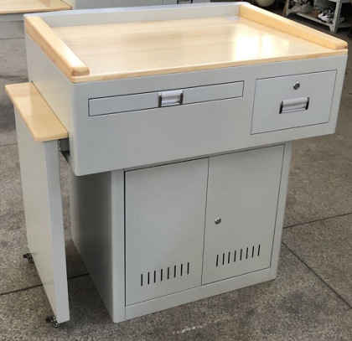 | 个
3 | 课桌 | 课桌尺寸：650*450*610-760（桌面高mm），490-630（桌下净空高mm） | 1.桌面：采用ABS塑料一级新料，注塑一体成型，厚度不低于20mm；桌面圆边圆角，靠胸前处呈内弧造形；有笔槽条形凹槽设计，桌面左上角设有学生名字标签框；表面不得有反光现象；桌面内部应有加强筋设计，增加承重性，保证安全耐用及美观。桌侧方设挂钩设计，钩端不超出桌侧缘之外。 2.屉箱：采用PP塑料，一级新料,注塑一体成型。桌面高和桌下净高之间开口的高度不小于110mm；屉箱需有排水通风设计；屉箱底面内部应有实心扁铁加强筋，扁铁和屉箱注塑一次成型增加承重性。 3.桌架：优质椭圆形钢管，桌脚上部固定立管（外管）尺寸为≧30mm×60mm×壁厚1.5mm，椭圆形管（内管）尺寸为≧25mm×50mm×壁厚1.5mmY字形管焊接而成；桌脚有高低调节桌高设计，桌高可分档从610mm调至760mm，调节高度时无需使用任何工具；脚套采用PP塑料一体注塑成型，用螺丝锁付，调节课桌平衡，保证安全稳定耐用。 4.桌架表面涂装：桌架焊接完成后表面经酸洗、脱脂、磷化处理；外表采用一级颗粒粉末，经高温粉体烤漆，表面光滑均匀，色泽一致，美观耐用。升降内管需有中小学生标准身高142.5-187.5cm激光刻度及中小学课桌椅高度610mm-760mm的激光刻度，刻度需清晰，准确，耐磨不掉色。 |  |  |  | 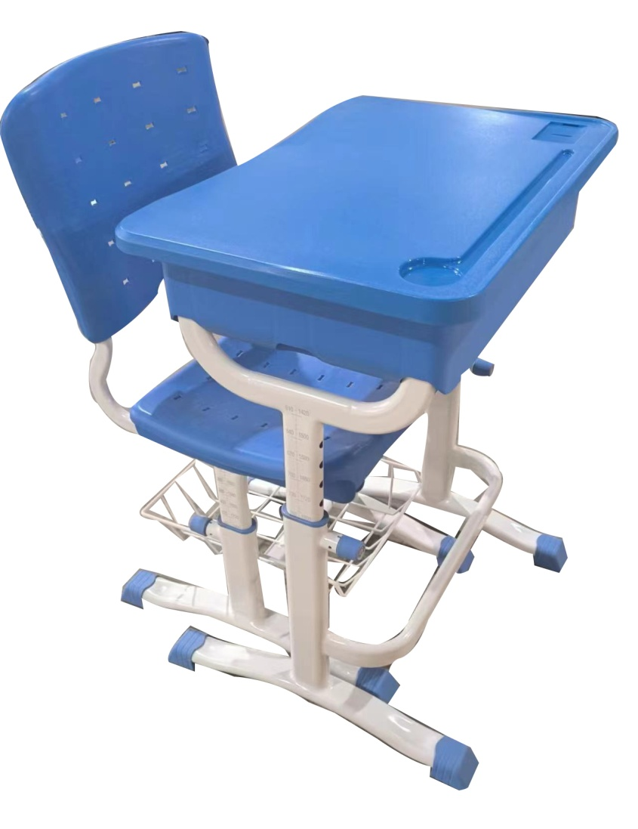 | 套
4 | 课椅 | 课椅尺寸：432*410*340-460（座面高mm） | 1.靠背：采用PP塑料一级新料，注塑一体成型；尺寸：440mm×350mm，设有通气孔，靠背应有一次注塑成型的姓名标签框；靠背预埋实心扁铁加强筋，扁铁和靠背注塑一次成型，增加靠背承重性；靠背与支撑杆采用螺丝固定组装，保证安全牢固耐用；靠背弧形造型设计，符合人体工学设计原理。 2.座面：采用PP塑料一级新料，注塑一体成型；尺寸：432mm×410mm。座面内部应有加强筋设计，增加承重性；有通气孔；座面有凹形设计，符合人体工学设计原理。 3.椅架：优质椭圆形钢管，椅脚主钢架固定立管（外管）尺寸为≧30mm×60mm×壁厚1.5mm，椅座椭圆形钢管（内管）尺寸为≧25mm×50mm×壁厚1.5mm；靠背管尺寸为≧15mm×30mm×壁厚1.5mm；椅脚有高低调节座面高设计，座面高可分档从340mm调至460mm，调节高度时无需使用任何工具；脚套采用PP塑料一体注塑成型，用螺丝锁付，调节课椅平衡，保证安全稳定耐用。 4.椅架表面涂装：椅架焊接完成后表面经酸洗、脱脂、磷化处理；外表采用一级颗粒粉末，经高温粉体烤漆，表面光滑均匀，色泽一致，美观耐用；配钢架网置物篮，置物篮上口四周铁丝表面应包裹软硅胶，硅胶与铁丝一体成型，铁丝直径≧4mm。升降内管外侧需有中小学生标准身高142.5-187.5cm激光刻度及中小学课桌椅高度340mm-440mm的激光刻度，刻度需清晰，准确，耐磨不掉色。
4 | 学生储物柜 | 整组尺寸：高1010mm宽6534mm*深445mm（含清洁柜，80mm底座） 单门储物柜： 高310宽388*深445mm（不含80mm底座） 单门清洁柜： 高1010mm*宽326mm*深445mm（含高80mm底座） | A级ABS原料，全新工程塑料一体成型，皮纹面防刮伤；柜体采用高强度HIPS工程塑料制成，柜体统一灰白色。柜门柜体铰链采用耐磨尼龙。柜门上下四角防撞软护角硅胶材质，安装于门板直角处。 1.柜门： 柜门呈拱桥弧形状，门中间斜边的厚度：约≥36mm，门正中间孤型支点宽约≥190mm。储物柜门板左上角/卫生柜右上角均可嵌入式PVC丝印学号牌。防水、防潮、防褪色。储物柜和清洁柜的门板上下直角嵌入L型硅胶防撞硅胶软角设计，有效防护学生意外碰撞等受安全问题。储物柜和清洁柜的门内部有加强筋设计，柜门背面设有多功能置物盒（内径尺寸：长298*高72*深60-92mm（±2））可放直径87mm的物品）；可以放置水杯及学习用品。配不锈钢毛巾架：尺寸长293*φ12.5（±2）。 2.板材： 正面立式侧板：单侧板厚度≥21mm，双侧板厚度≥42mm，板材厚度：侧板（25mm）、底板（30mm）；门板（36mm）、门板R角22°、底座（80mm）.误差不得高于2MM。顶板：顶板≥30mm，四角设有防撞软角设计 3.结构： 整组学生储物柜由48个单门柜及1个单门清洁柜组合而成，柜体为榫卯结构，柜体之间无任何材质材质螺丝固定，拆装方便。门板连接处采用U型开口尼龙铰链耐磨消音。采用纽扣式连接扣无需工具，一枚壹元硬币即可轻松旋转，用于塑胶柜组和组之间的连接，加固、稳定整组柜子，安全系数提升。无需螺丝固定在墙上，便于后期维护、清洗。嵌入式ABS拉手，安装锁具。 |  |  |  |  | 组
5 | 在班教师桌椅 | 1214*664*650-760(三种高度升降） | 1.基材：桌面和抽屉材质优质刨花板，厚度为25mm。边缘采用圆角设计，所有板材采用PU包边工艺，具备良好的抗冲击能力.一桌配一抽屉，抽屉规格550*425*200mm内部空间：375*325*85mm. 2.钢架尺寸：钢管采用静电喷塑工艺而成，呈几字形，上桌腿钢管尺寸为Φ38mm壁厚1.8mm与下桌脚连接处上方150mm处左右腿各设有一个螺丝孔位，可固定下桌脚3种档位高度。下脚尺寸为Φ32mm壁厚1.4mm，上面分布3个螺丝孔位，分650-710-760mm3挡高度，挡边尺寸：抽屉后方有一块呈U型一体而成挡边钢板1195*290mm，抽屉二侧后方挡边长205*290mm。 3.桌腿连接卡扣：卡扣采用PC材质呈几字形95*36mm。二侧有4个螺丝孔位，凹槽部分卡住桌腿螺丝加以固定连接桌面。 4.脚套：材质为PP，尺寸为Φ39mm，中间设有可调节高度为25mm的调节轮，具备防滑、防移动从而避免产生噪音或刮伤地板板面的功能。特别是遇不平整地面时，可通过桌脚自由调节器进行桌脚水平调节，确保桌面实际平衡。 5.涂装：所有金属部件经过流水线抛丸工艺除锈和高温除油处理，采用静电喷塑高温固化，使涂层与金属表面的附着力更强，耐腐蚀，不易脱落。 |  |  |  | 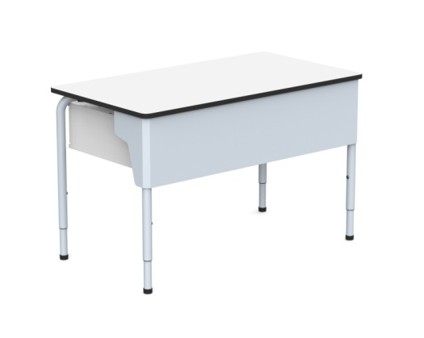 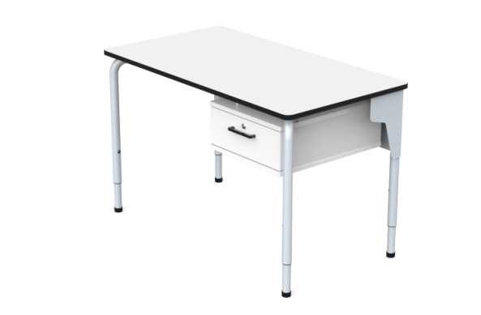 | 套
 |  | 435*440*730-810（坐高380-460） | 靠背座板要求： 1.材质：（1）靠背和座垫均采用PP塑料全新料一体注塑成型。 2.靠背尺寸：长370mm（±5mm）×宽390mm（±5mm）坐垫尺寸：宽425mm（±5mm）×高175mm（±5mm）。 3.功能要求：（1）靠背和坐垫采用孔洞设计，倚靠舒适，散热通风。（2）靠背两边外观呈似包裹状，贴合人体，且与坐垫成仿人体工学设计。（3）靠背实芯厚度≥6mm（4）坐板实芯厚度≥7.5mm（5）靠背和座板正反面光滑平整，四角及截面均倒圆角，反面无需网格加强筋，不留锐角，不割手。 4.椅架要求：底脚用φ32*1.5圆形钢管，横杠用φ25*1.5圆形钢管，左右升降管用φ25*1.5圆形钢管，激光刻标高度指示；左右脚架手摇式升降。 5.前脚垫尺寸：≥38*45mm（壁厚2mm）、后脚垫尺寸：≥长117*宽34*高102mm±5mm（壁厚2mm）、中套尺寸38*58mm±5mm（壁厚2mm），均采用环保PP塑料，后脚垫采用全新PP塑料和软胶防滑一体注塑成型，软胶防滑不可粘贴，防止脚套脱落需采用两颗螺丝加固。 6.椅子椅面可调节升降：尺寸为380mm-460mm； |  |  |  | 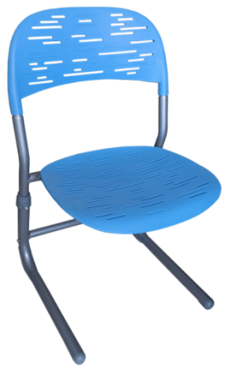

 | 采购货物报价单
 | 学校 | 货物名称 | 单位 | 数量 | 限价单价（元） | 报价（元） | 总价（元）
 | 东门小学（东校区） | 课桌椅 | 套 | 450 | 450
 |  | 展示板 | 块 | 10 | 1,000
 |  | 学生储物柜 | 组 | 10 | 5,000
 |  | 讲桌 | 个 | 10 | 2,500
 |  | 在班教师桌椅 | 套 | 10 | 2,000
 | 徐和路学校 | 课桌椅 | 套 | 600 | 450
 |  | 展示板 | 块 | 12 | 1,000
 |  | 学生储物柜 | 组 | 12 | 5,000
 |  | 讲桌 | 个 | 12 | 2,500
 |  | 在班教师桌椅 | 套 | 12 | 2,000
 | 绿舟学校（小学部） | 课桌椅 | 套 | 450 | 450
 |  | 展示板 | 块 | 10 | 1,000
 |  | 学生储物柜 | 组 | 10 | 5,000
 |  | 讲桌 | 个 | 10 | 2,500
 |  | 在班教师桌椅 | 套 | 10 | 2,000
 | 绿舟学校（初中部） | 课桌椅 | 套 | 300 | 450
 |  | 展示板 | 块 | 6 | 1,000
 |  | 学生储物柜 | 组 | 6 | 5,000
 |  | 讲桌 | 个 | 6 | 2,500
 |  | 在班教师桌椅 | 套 | 6 | 2,000
 | 上师大附属青浦实验小学 | 课桌椅 | 套 | 450 | 450
 |  | 展示板 | 块 | 10 | 1,000
 |  | 学生储物柜 | 组 | 10 | 5,000
 |  | 讲桌 | 个 | 10 | 2,500
 |  | 在班教师桌椅 | 套 | 10 | 2,000
 | 上海世外教育附属青浦模范学校（小学部） | 课桌椅 | 套 | 450 | 450
 |  | 展示板 | 块 | 10 | 1,000
 |  | 学生储物柜 | 组 | 10 | 5,000
 |  | 讲桌 | 个 | 10 | 2,500
 |  | 在班教师桌椅 | 套 | 10 | 2,000
 | 上海世外教育附属青浦模范学校（初中部） | 课桌椅 | 套 | 600 | 450
 |  | 展示板 | 块 | 12 | 1,000
 |  | 学生储物柜 | 组 | 12 | 5,000
 |  | 讲桌 | 个 | 12 | 2,500
 |  | 在班教师桌椅 | 套 | 12 | 2,000
 | 上海市朱家角中学附属学校 | 课桌椅 | 套 | 660 | 450
 |  | 展示板 | 块 | 16 | 1,000
 |  | 学生储物柜 | 组 | 16 | 5,000
 |  | 讲桌 | 个 | 16 | 2,500
 |  | 在班教师桌椅 | 套 | 16 | 2,000
 | 上师大附属青浦实验中学 | 课桌椅 | 套 | 270 | 450
 |  | 展示板 | 块 | 4 | 1,000
 |  | 学生储物柜 | 组 | 4 | 5,000
 |  | 讲桌 | 个 | 4 | 2,500
 |  | 在班教师桌椅 | 套 | 4 | 2,000
 | 豫英小学 | 课桌椅 | 套 | 45 | 450
 | 凤溪小学 | 课桌椅 | 套 | 45 | 450
 | 上海师范大学附属青浦重固学校（小学） | 课桌椅 | 套 | 90 | 450
 | 尚鸿小学 | 课桌椅 | 套 | 45 | 450
 | 博文学校(小学) | 课桌椅 | 套 | 45 | 450
 | 豫才中学 | 课桌椅 | 套 | 180 | 450
 | 青浦区教育学院附属中学 | 课桌椅 | 套 | 135 | 450
 | 崧淀中学 | 课桌椅 | 套 | 180 | 450
 | 清河湾中学 | 课桌椅 | 套 | 90 | 450
 | 佳信学校(初中) | 课桌椅 | 套 | 45 | 450
 | 白鹤中学 | 课桌椅 | 套 | 135 | 450
 | 华新中学 | 课桌椅 | 套 | 225 | 450
 | 凤溪中学 | 课桌椅 | 套 | 45 | 450
 | 徐泾中学 | 课桌椅 | 套 | 90 | 450
 | 博文学校(初中) | 课桌椅 | 套 | 135 | 450
 | 复附青分 | 课桌椅 | 套 | 90 | 450
 | 青浦高级中学 | 课桌椅 | 套 | 90 | 450
 | 朱家角中学 | 课桌椅 | 套 | 90 | 450
 | 青浦一中 | 课桌椅 | 套 | 45 | 450
 | 东湖中学 | 课桌椅 | 套 | 90 | 450

样品清单
样品清单
序号 | 货物名称 | 尺寸要求（单位mm) | 技术及材质要求 | 参考图片 | 数量 | 单位
1 | 课桌 | 课桌尺寸：650*450*610-760（桌面高mm），490-630（桌下净空高mm） | 1.桌面：采用ABS塑料一级新料，注塑一体成型，厚度不低于20mm；桌面圆边圆角，靠胸前处呈内弧造形；有笔槽条形凹槽设计，桌面左上角设有学生名字标签框；表面不得有反光现象；桌面内部应有加强筋设计，增加承重性，保证安全耐用及美观。桌侧方设挂钩设计，钩端不超出桌侧缘之外。 2.屉箱：采用PP塑料，一级新料,注塑一体成型。桌面高和桌下净高之间开口的高度不小于110mm；屉箱需有排水通风设计；屉箱底面内部应有实心扁铁加强筋，扁铁和屉箱注塑一次成型增加承重性。 3.桌架：优质椭圆形钢管，桌脚上部固定立管（外管）尺寸为≧30mm×60mm×壁厚1.5mm，椭圆形管（内管）尺寸为≧25mm×50mm×壁厚1.5mmY字形管焊接而成；桌脚有高低调节桌高设计，桌高可分档从610mm调至760mm，调节高度时无需使用任何工具；脚套采用PP塑料一体注塑成型，用螺丝锁付，调节课桌平衡，保证安全稳定耐用。 4.桌架表面涂装：桌架焊接完成后表面经酸洗、脱脂、磷化处理；外表采用一级颗粒粉末，经高温粉体烤漆，表面光滑均匀，色泽一致，美观耐用。升降内管需有中小学生标准身高142.5-187.5cm激光刻度及中小学课桌椅高度610mm-760mm的激光刻度，刻度需清晰，准确，耐磨不掉色。 |  | 1 | 件
2 | 课椅 | 课椅尺寸：432*410*340-460（座面高mm） | 1.靠背：采用PP塑料一级新料，注塑一体成型；尺寸：440mm×350mm，设有通气孔，靠背应有一次注塑成型的姓名标签框；靠背预埋实心扁铁加强筋，扁铁和靠背注塑一次成型，增加靠背承重性；靠背与支撑杆采用螺丝固定组装，保证安全牢固耐用；靠背弧形造型设计，符合人体工学设计原理。 2.座面：采用PP塑料一级新料，注塑一体成型；尺寸：432mm×410mm。座面内部应有加强筋设计，增加承重性；有通气孔；座面有凹形设计，符合人体工学设计原理。 3.椅架：优质椭圆形钢管，椅脚主钢架固定立管（外管）尺寸为≧30mm×60mm×壁厚1.5mm，椅座椭圆形钢管（内管）尺寸为≧25mm×50mm×壁厚1.5mm；靠背管尺寸为≧15mm×30mm×壁厚1.5mm；椅脚有高低调节座面高设计，座面高可分档从340mm调至460mm，调节高度时无需使用任何工具；脚套采用PP塑料一体注塑成型，用螺丝锁付，调节课椅平衡，保证安全稳定耐用。 4.椅架表面涂装：椅架焊接完成后表面经酸洗、脱脂、磷化处理；外表采用一级颗粒粉末，经高温粉体烤漆，表面光滑均匀，色泽一致，美观耐用；配钢架网置物篮，置物篮上口四周铁丝表面应包裹软硅胶，硅胶与铁丝一体成型，铁丝直径≧4mm。升降内管外侧需有中小学生标准身高142.5-187.5cm激光刻度及中小学课桌椅高度340mm-440mm的激光刻度，刻度需清晰，准确，耐磨不掉色。 |  | 1 | 件

